상품제안서
써모스 진공단열 스테인리스에어포트 | 상품코드: S06506

 |  |  |  |  |  |  | 02-713-8555 | www.synergygift.co.kr
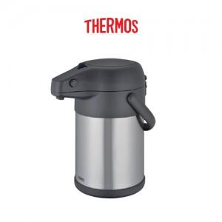

【상세/제작정보】

【인쇄/포장옵션】 | 실크, 레이저 / 포장지포장

【공급단가】 | 수량 | 10~ | 100~ | 300~ | 500~ | 1,000~
*VAT별도 | 단가 | 53,750원 | 52,890원 | 51,600원 | 50,310원 | 49,450원

【상품 URL】 | https://www.synergygift.co.kr:443/src/goods_detail.php?gdno=15327

